foto
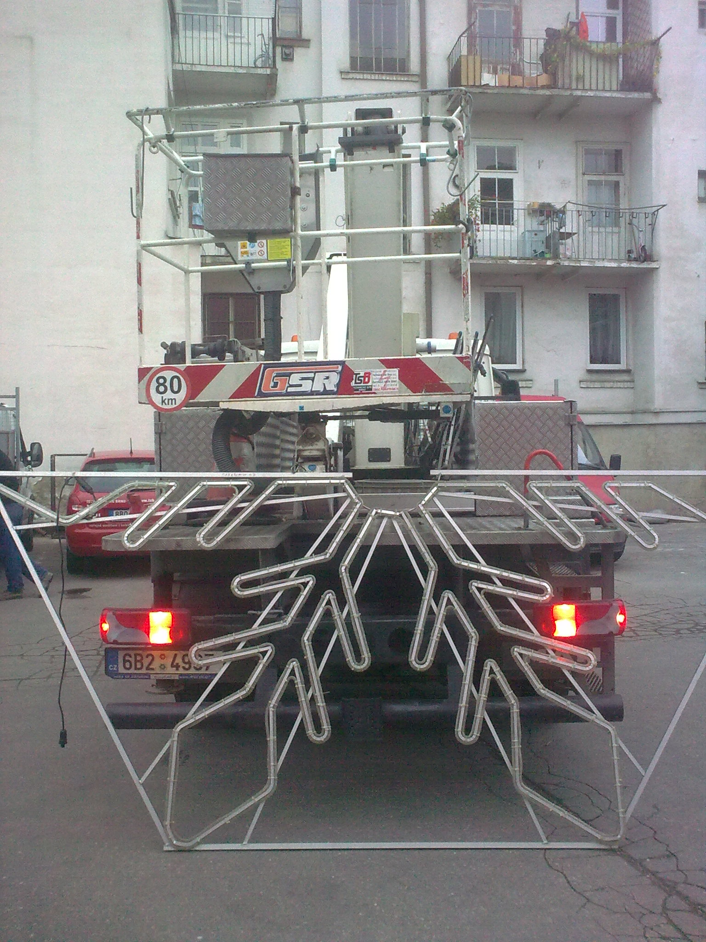
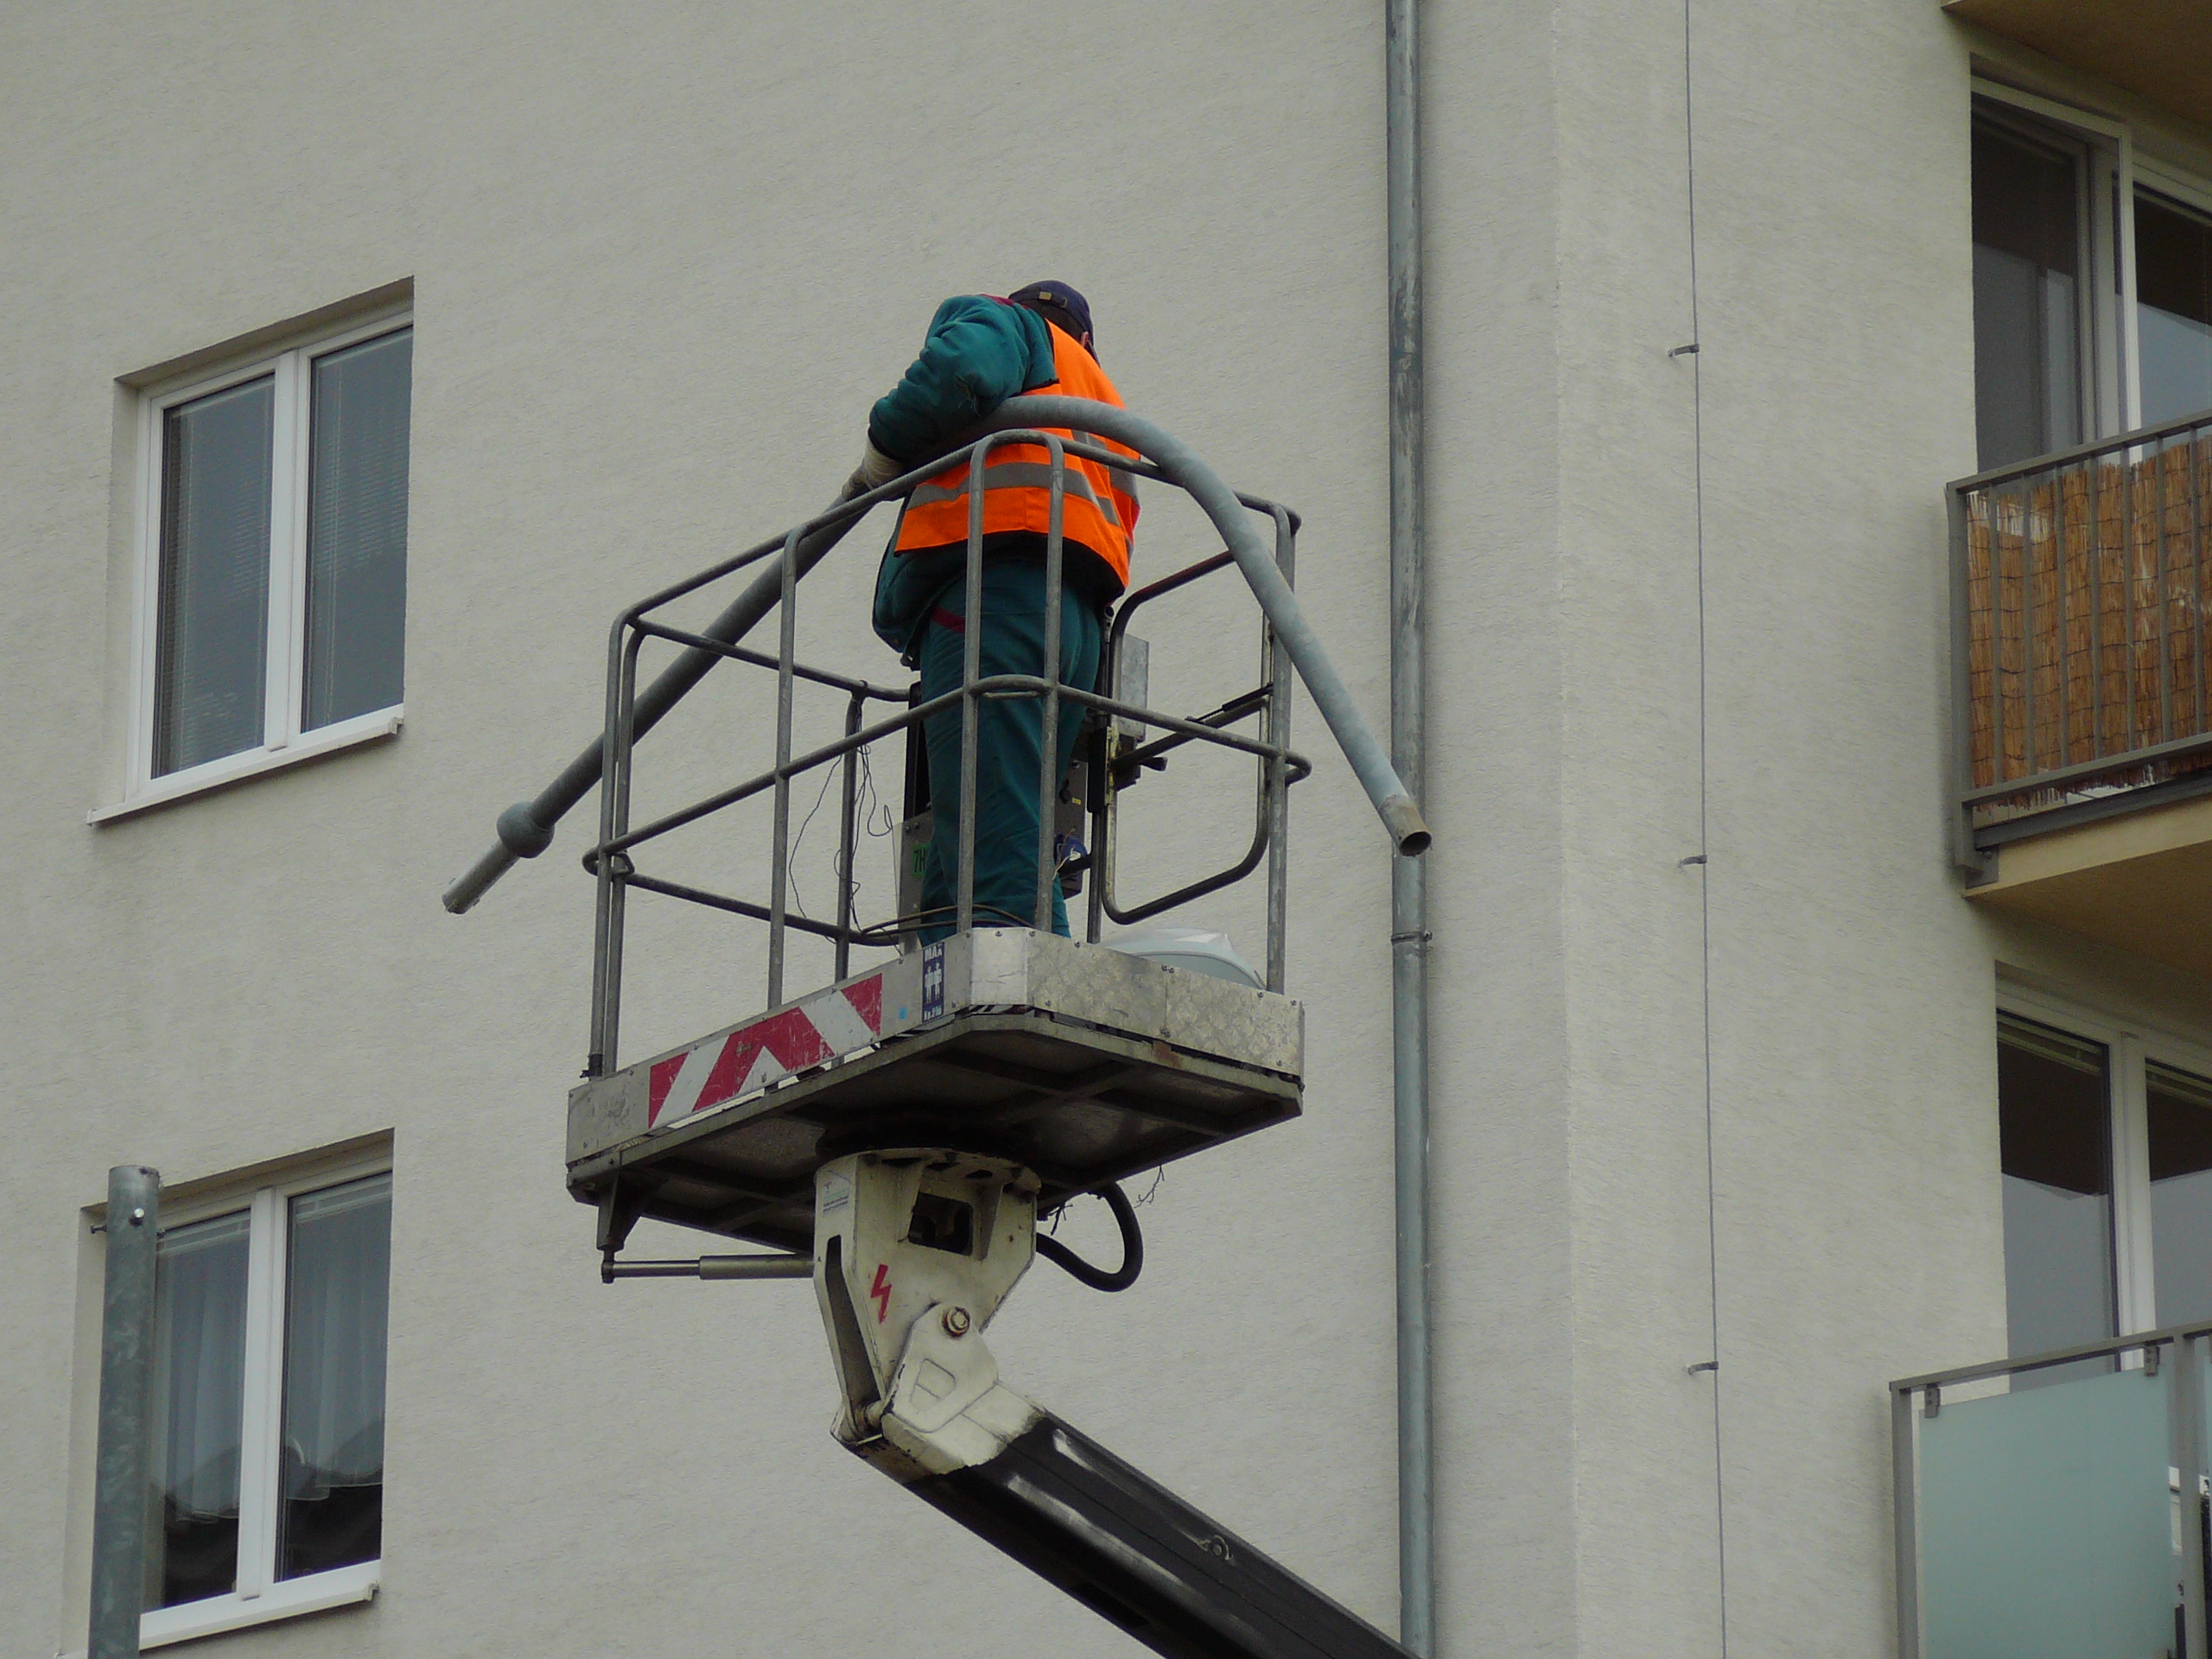
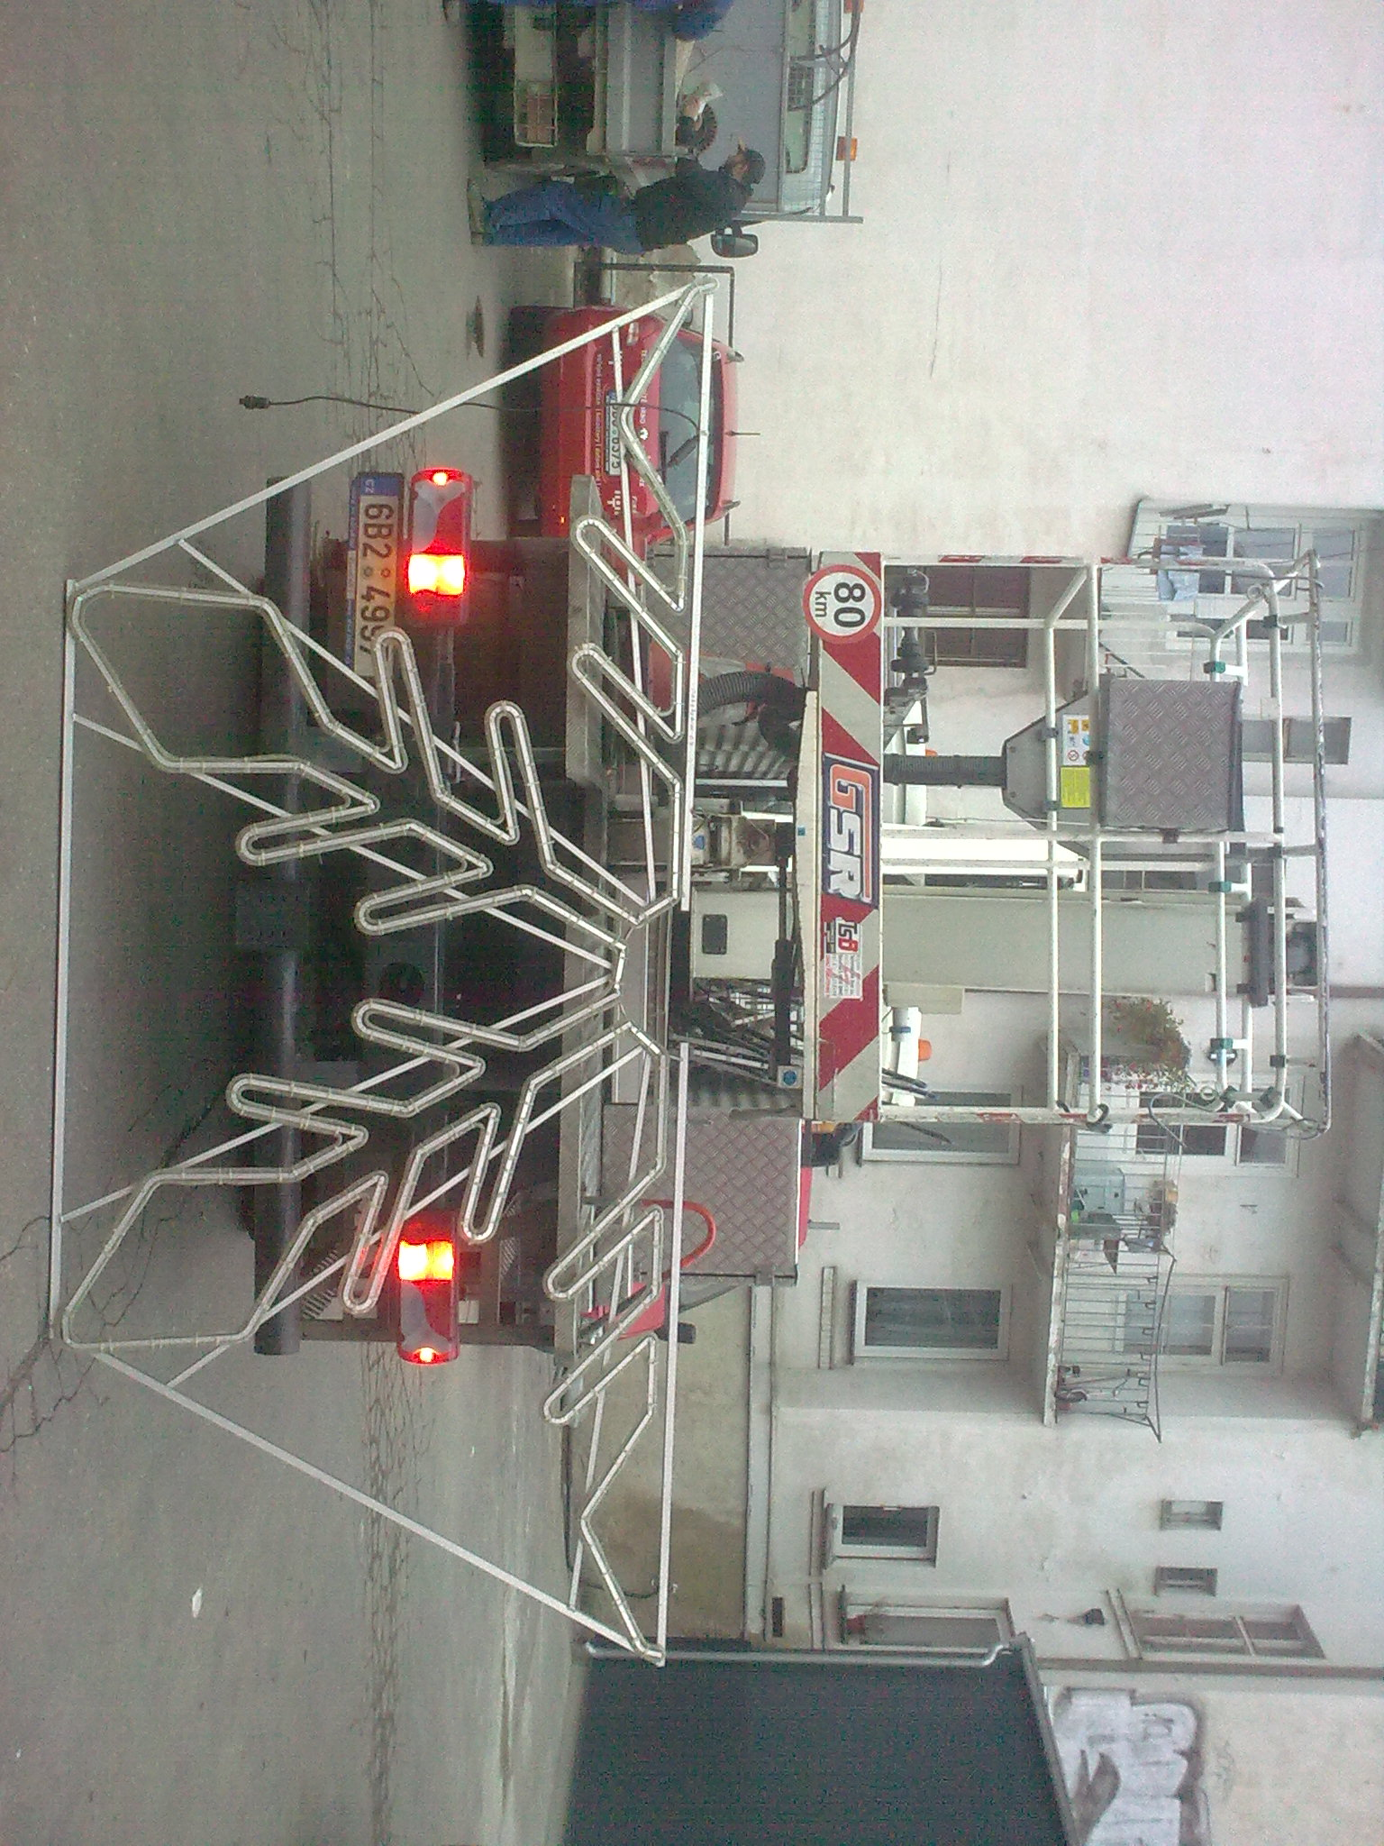

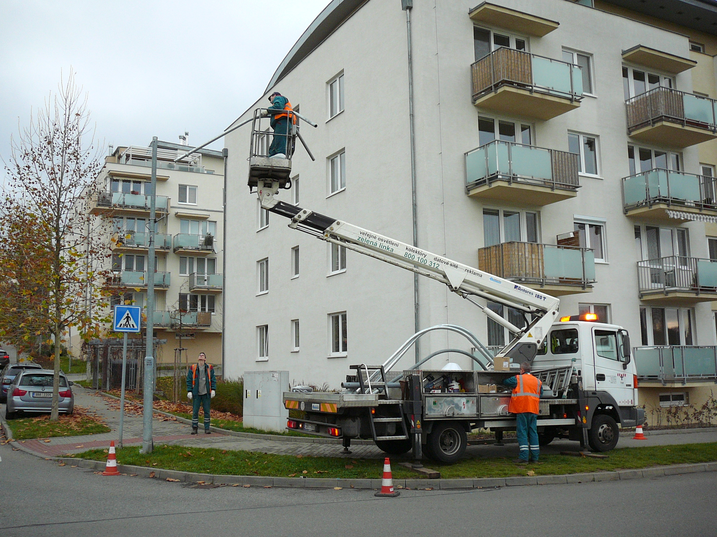

výložník o váze cca 20 kg, dvojitý výložník o váze cca 30 kg a vánoční motiv o rozměru 3,5x1,5m a váze cca 15 kg

